比较法案例
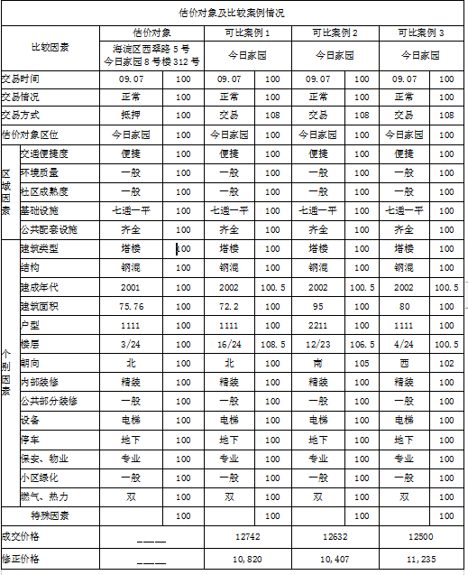
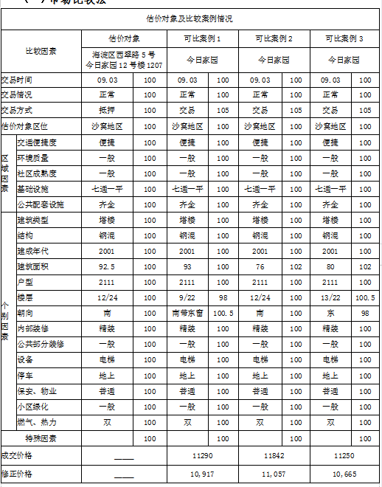
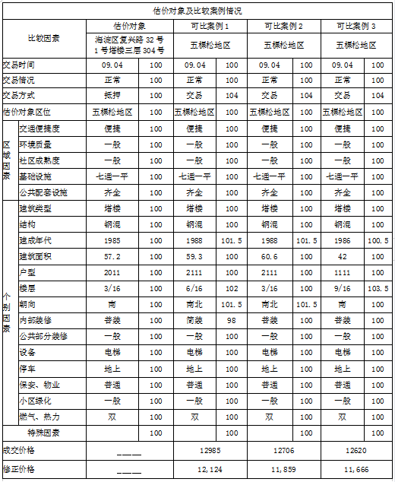

24 | 96
23 | 103.3
22 | 103
21 | 102.7
20 | 102.4
19 | 102.1
18 | 101.8
17 | 101.5 |  |  | 17 | 96
16 | 101.2 |  |  | 16 | 104
15 | 100.9 |  |  | 15 | 103.5
14 | 100.6 |  |  | 14 | 103
13 | 100.3 |  |  | 13 | 102.5
12 | 100 | 0.3 |  | 12 | 102
11 | 99.7 |  |  | 11 | 101.5
10 | 99.4 |  |  | 10 | 101
9 | 99.1 |  |  | 9 | 100.5
8 | 98.8 |  |  | 8 | 100 | 0.5
7 | 98.5 |  |  | 7 | 99.5
6 | 98.2 |  |  | 6 | 99
5 | 97.9 |  |  | 5 | 98.5
4 | 97.6 |  |  | 4 | 98
3 | 97.3 |  | 6 | 3 | 97.5
2 | 97 |  |  | 2 | 97
1 | 96.7 |  |  | 1 | 96.5

